1.IDENTIFICACION
INFORMACIÓN GENERAL |  | INFORMACIÓN DEL ESTUDIO RESPECTIVO
 |  | NODO NÚMERO |  |  |  |  | 53939
 |  | INFORME NÚMERO |  |  |  |  | 797
CONTRATISTA | UNIÓN TEMPORAL MOVILIDAD 2014 | ORDEN DE TRABAJO No. |  |  |  |  | PROGRAMACION BASICA
 |  | FECHA DE LA ORDEN DE TRABAJO |  |  |  |  | -
 |  | FECHA DE LA TOMA DE INFORMACIÓN |  |  |  |  | 100514
 |  | DÌA DE LA SEMANA
OBJETO DEL CONTRATO | REALIZAR LA TOMA DE INFORMACIÓN DE CAMPO, COMO INSUMO DEL PROGRAMA DE MONITOREO, SEGUIMIENTO Y PLANEACIÓN DEL TRÁNSITO Y EL TRANSPORTE DE BOGOTA D.C | TIPO DE ESTUDIO |  |  |  |  | VOLÚMENES POR TIPO DE VEHÍCULO
 |  | NOMBRE DEL ARCHIVO |  |  |  |  | 53939_AK_10_X_AC_20_S_140510_VOL_V1.xlsx
 |  | CÓDIGO DEL ESTUDIO |  |  |  |  | VOL
 |  | LUGAR DE LA TOMA DE INFORMACIÓN
NÚMERO DE CONTRATO | 2072-2013 | COORDENADA X |  |  |  |  | LONGITUD
 |  | COORDENADA Y |  |  |  |  | LATITUD

FECHA DE INICIO DEL CONTRATO | 22-01-2014 | PROFESIONALES RESPONSABLES
 |  | CONSULTOR (DIRECTOR) |  |  |  |  | ING. MSC. SANDRA LUCIA NAVAS TEQUIA
 |  | CONSULTOR (COORDINADOR GENERAL) |  |  |  |  | ING. MSC. LUIS FERNANDO RUBIANO BARRERO
INTERVENTORÍA | UNIVERSIDAD NACIONAL DE COLOMBIA | CONSULTOR (EXPERTO EN TRÁNSITO Y TRANSPORTE) |  |  |  |  | ING. ESP. DIANA PAOLA PARADA
 |  | CONSULTOR (ING ANÀLISIS) |  |  |  |  | ING. IRINA ROCIO GUTIÉRREZ
 |  | INTERVENTORÍA (DIRECTOR) |  |  |  |  | ING. MSC. ARTURO ZARATE
 |  | INTERVENTORÍA (ESPECIALISTA) |  |  |  |  | ING. MSC. WILLIAM CASTRO
 |  | INTERVENTORÍA (RESIDENTE) |  |  |  |  | ING. JOSÉ EDWIN TORRES
OBJETO DEL CONTRATO | INTERVENTORÍA TÉCNICA, ADMINISTRATIVA Y FINANCIERA PARA LA TOMA DE INFORMACIÓN DE CAMPO COMO INSUMO DEL PROGRAMA DE MONITOREO, SEGUIMIENTO Y PLANEACIÓN DEL TRÁNSITO Y TRANSPORTE DE BOGOTÁ D.C. | SUPERVISOR SECRETARIA MOVILIDAD |  |  |  |  | ING. FABIAN GONZALEZ

 |  | VERSIONES DEL ESTUDIO
 |  | NÚMERO |  | FECHA | OBSERVACIONES
NÚMERO DE CONTRATO | 2072-2013 | Versión 0 |  | 16/05/14
 |  | Versión 1 |  | 23/05/14 | SE ATENDIERON LAS OBSERVACIONES DE INTERVENTORÍA ENVIADAS EN COMUNICADO FI-INT-CMTTUB14-213-14, SE DA RESPUESTA MEDIANTE RADICADO ICV-187-C-392. Se revisó el volumen de livianos para los periodos 6:00 Y 6:15 del movimiento 3 donde el cambió se produjo por un error al momento de digitar la información. En los períodos 23:30 y 23:45 de bicicletas para el movimiento 1 no se evidenció una causa aparente. Por la hora es normal que no sea frecuente el paso de bicicletas.
 |  | Versión 2
FECHA DE INICIO DEL CONTRATO | 21-01-2014 | Versión 3

 |  | DESCRIPCIÓN DE LA TOMA DE INFORMACIÓN
 |  | TIPO DE VEHÍCULO | FACTOR DE EQUIVALENCIA | MOVIMIENTOS AFORADOS |  |  | No. DE PERÍODOS | HORA
ESQUEMA |  |  |  | ACCESO | LENTA | RÁPIDA | HORARIO DEL PERÍODO No. 1 | 22:00-06:00
 |  | L | 1 | NORTE | 1 | 1B | HORARIO DEL PERÍODO No. 2 | 06:00-14:00
 |  | C | 2 | SUR | 2 | 2B | HORARIO DEL PERÍODO No. 3 | 14:00-22:00
 |  |  |  | OESTE | 3 |  | No. DE HORAS TOMADAS |  | 24
 |  | BT | 2 | ESTE | 4 |  | HORARIO DE LA TOMA DE INFORMACIÓN |  | 22:00-22:00
 |  | B | 2 |  |  |  | No. DE EQUIPOS UTILIZADOS |  | 10
 |  |  |  | OBSERVACIONES DE LA TOMA DE INFORMACIÒN
 |  | AL | 2 | OBSERVACION |  |  |  |  |  | ACCESO
 |  | AT | 2.5 | EN LA TOMA DE INFORMACIÓN SE TIENEN EN CUENTA EL PASO DE LOS BUSES DEL SISTEMA TRANSMILENIO REFLEJADO EN LOS MOVIMIENTOS CORREPONDIENTES A LOS CÓDIGOS 1B Y 2B. |  |  |  |  |  | SUR - NORTE
 |  | BA | 2.5
 |  | ESP | 2 | LOS BUSES DEL SISTEMA TRASMILENIO QUE PASARON POR EL ACCESO OESTE VAN EN TRÁNSITO HACIA EL PORTAL |  |  |  |  |  | OESTE
 |  | INT | 2 | A LAS 07:15 HORAS AUMENTA EL VOLUMEN DE LIVIANOS SIN CAUSA APARENTE |  |  |  |  |  | NORTE
 |  | C2P | 2.5 | EN EL ACCESO SUR EL VOLUMEN DE LIVIANOS PRESENTA UN COMPORTAMIENTO VARIABLE |  |  |  |  |  | SUR
 |  | C2G | 2.5 | DESDE LAS 12:28 A LAS 12:50 HORAS SE PRESENTA LLUVIA |  |  |  |  |  | TODOS
 |  | C3-C4 | 2.5 | DE LAS 07:45 A LAS 08:00 AUMENTA EL VOLUMEN DE LIVIANOS SIN EXPLICACIÓN |  |  |  |  |  | OESTE
 |  | C5 | 2.5 | DE 09:30 A 09:45 HORAS DISMINUYE EL VOLUMEN DE LIVIANOS SIN CAUSA APARENTE |  |  |  |  |  | OESTE
 |  | >C5 | 2.5
 |  | M | 0.5
 |  | BIC | 0.3

 |  | ANALISIS PUNTUAL
 |  | LA INTERSECCIÓN DE LA AVENIDA CARRERA 10 CON AVENIDA CALLE 20 SUR (AVENIDA 1 DE MAYO), SE ENCUENTRA UBICADA EN EL SECTOR CENTRO DE LA CIUDAD EN LA LOCALIDAD DE SAN CRISTOBAL. LA AVENIDA CARRERA 10 ESTÁ CARACTERIZADA POR TENER DOS CALZADAS EXTERNAS PARA TRÁFICO MIXTO (INCLUYE TPC) DE DOS CARRILES CADA UNA Y DOS CALZADAS INTERNAS EXCLUSIVAS PARA EL SISTEMA TRANSMILENIO QUE SOPORTA EL TRÁFICO EN SENTIDO NORTE-SUR Y VICEVERSA. LA AVENIDA CALLE 20 SUR (AVENIDA 1 DE MAYO), ESTÁ CONFORMADA POR DOS CALZADAS DE TRES CARRILES CADA UNA PARA LA CIRCULACIÓN DE TRÁFICO MIXTO (INCLUYE TPC) CON MOVIMIENTOS EN SENTIDO OESTE-ESTE Y VICEVERSA. EL VOLUMEN TOTAL AFORADO DURANTE EL DÍA SABADO 10 DE MAYO DE 2014 FUE DE 83.679 VEHÍCULOS MIXTOS, COMPUESTOS DE LA SIGUIENTE MANERA: EL 55,1% CORRESPONDE A VEHÍCULOS LIVIANOS, EL 21,5% A MOTOS, EL 20,4% A TRANSPORTE PÚBLICO COLECTIVO Y/O TM, Y EL 2,1% A VEHÍCULOS DE CARGA. LOS PERÍODOS DE MÁXIMA DEMANDA SE PRESENTAN ENTRE LAS 07:00 Y LAS 08:00 HORAS, Y ENTRE LAS 16:00 Y 17:00 HORAS. LA HORA PICO TOTAL DE LA INTERSECCIÓN SE REGISTRA ENTRE LAS 16:00 Y 17:00 HORAS, PERIODO EN EL QUE SE MOVILIZA UN TOTAL DE 4.606 VEHÍCULOS MIXTOS, DE LOS CUALES EL 52,5% CORRESPONDE A VEHÍCULOS LIVIANOS, EL 23,7% A MOTOS, 20,5% A TRANSPORTE PUBLICO COLECTIVO, EL 2,1% A TRANSPORTE DE CARGA Y EL 1,2% RESTANTE QUE CORRESPONDE A BICICLETAS.

 |  | REGISTRO FOTOGRÁFICO
 |  | 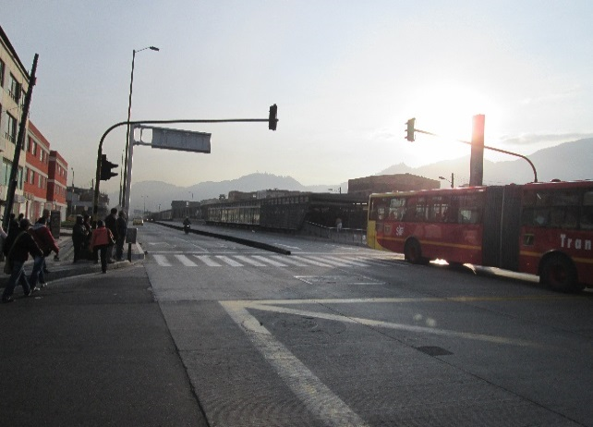 |  |  |  |  | 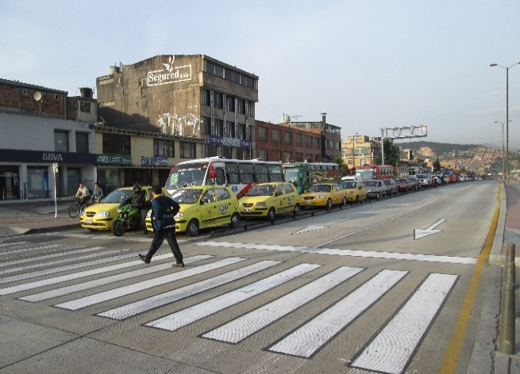

 |  | ACCESO NORTE |  |  |  |  | ACCESO SUR

 |  | 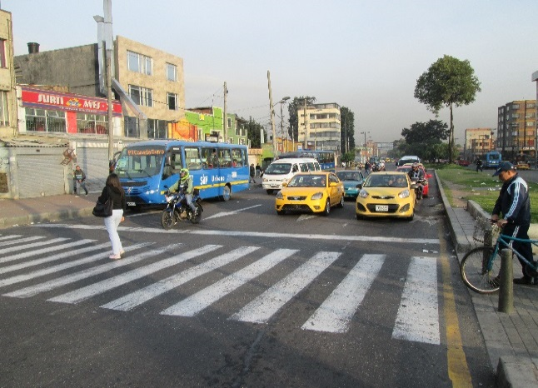 |  |  |  |  | 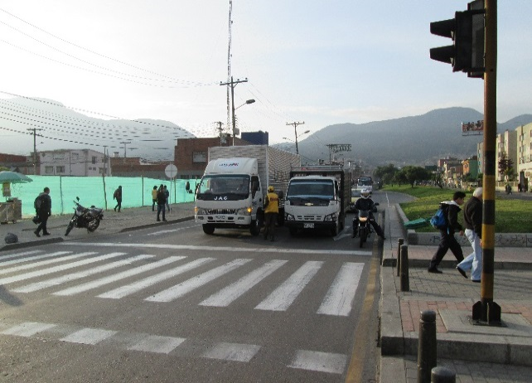

 |  | ACCESO OESTE |  |  |  |  | ACCESO ESTE

